상품제안서
랜드마크 무봉제쿨토시 | 상품코드: S46859

 |  |  |  |  |  |  | 02-713-8555 | www.synergygift.co.kr
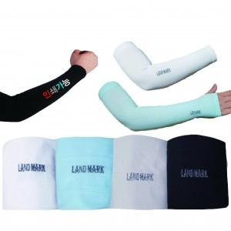

【상세/제작정보】 | <p><span style="font-size: 14pt;">※ 실크인쇄 </span><span style="font-size: 14pt;">양팔 인쇄기준</span></p>

【인쇄/포장옵션】 | 실크 / OPP(비닐)

【공급단가】 | 수량 | 200~ | 500~ | 1,000~ | 3,000~ | 5,000~
*VAT별도 | 단가 | 1,170원 | 1,100원 | 1,050원 | 1,020원 | 1,000원

【상품 URL】 | https://www.synergygift.co.kr:443/src/goods_detail.php?gdno=46859

